2021_06_data
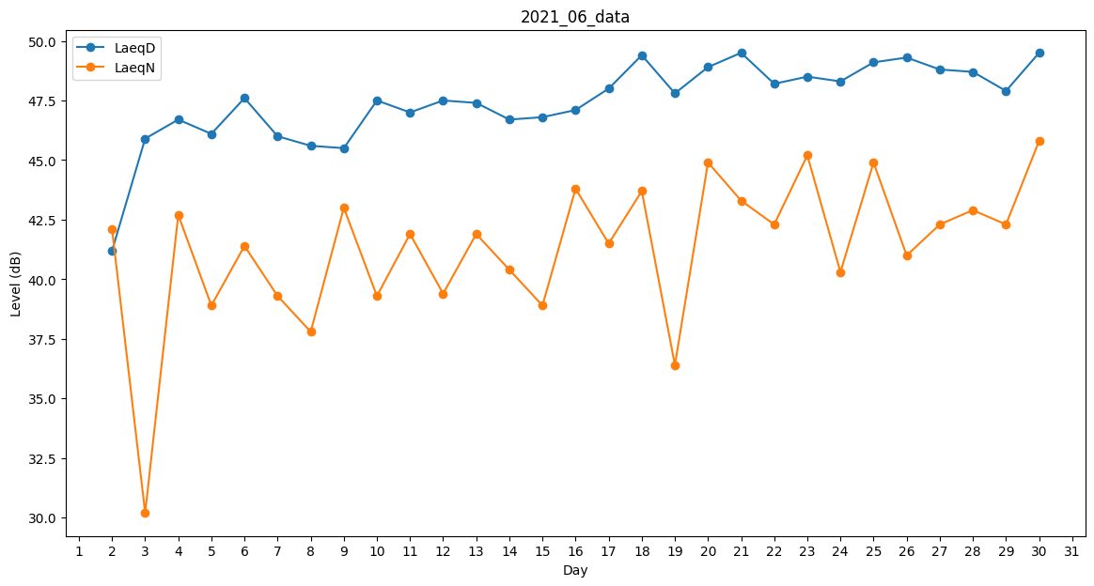
Day | LaeqD | LaeqN
1 | 36 | 0
2 | 41.2 | 42.1
3 | 45.9 | 30.2
4 | 46.7 | 42.7
5 | 46.1 | 38.9
6 | 47.6 | 41.4
7 | 46 | 39.3
8 | 45.6 | 37.8
9 | 45.5 | 43
10 | 47.5 | 39.3
11 | 47 | 41.9
12 | 47.5 | 39.4
13 | 47.4 | 41.9
14 | 46.7 | 40.4
15 | 46.8 | 38.9
16 | 47.1 | 43.8
17 | 48 | 41.5
18 | 49.4 | 43.7
19 | 47.8 | 36.4
20 | 48.9 | 44.9
21 | 49.5 | 43.3
22 | 48.2 | 42.3
23 | 48.5 | 45.2
24 | 48.3 | 40.3
25 | 49.1 | 44.9
26 | 49.3 | 41
27 | 48.8 | 42.3
28 | 48.7 | 42.9
29 | 47.9 | 42.3
30 | 49.5 | 45.8

